EXEMPLE - Capacités RH
MODÈLE DE PLANIFICATION DES CAPACITÉS EN RESSOURCES HUMAINES
Atteignez la cellule X33 pour accéder au TABLEAU CROISÉ DYNAMIQUE |  |  |  | Les HEURES DE TRAVAIL se remplissent automatiquement | RESSOURCES
NOM DE LA TÂCHE | DATE DE DÉBUT | DATE DE FIN | MOIS | HEURES DE TRAVAIL | RESSOURCE 1 | RESSOURCE 2 | RESSOURCE 3 | RESSOURCE 4 | RESSOURCE 5 | RESSOURCE 6 | RESSOURCE 7 | RESSOURCE 8 | RESSOURCE 9 | RESSOURCE 10 | RESSOURCE 11 | RESSOURCE 12 | <---Saisissez le nom ou l’ID du membre d’équipe
TÂCHE 1 |  |  | JANV | 51.50 |  | 6.00 | 20.00 | 25.00 | 0.50 |  |  |  |  |  |  |  | <---Saisissez les heures pour chaque ressource et chaque tâche | MOIS
TÂCHE 2 |  |  | JANV | 14.50 |  |  |  | 11.00 | 3.00 | 0.50 |  |  |  |  |  |  | * Le nombre total d’heures sera calculé | JANV
TÂCHE 3 |  |  | FÉVR | 18.00 | 16.00 | 2.00 |  |  |  |  |  |  |  |  |  |  | en HEURES DE TRAVAIL pour chaque tâche | FÉVR
TÂCHE 4 |  |  | FÉVR | 0.50 |  |  | 0.50 |  |  |  |  |  |  |  |  |  |  | MARS
TÂCHE 5 |  |  | MARS | 2.00 |  |  |  | 2.00 |  |  |  |  |  |  |  |  |  | AVR
TÂCHE 6 |  |  | MARS | 4.00 |  |  |  |  | 4.00 |  |  |  |  |  |  |  |  | MAI
TÂCHE 7 |  |  | AVR | 56.00 |  |  |  |  |  | 16.00 | 16.00 | 16.00 | 8.00 |  |  |  |  | JUIN
TÂCHE 8 |  |  | AVR | 92.00 |  |  |  |  |  |  |  | 12.00 |  | 40.00 | 40.00 |  |  | JUILL
TÂCHE 9 |  |  | MAI | 28.00 | 8.00 |  |  |  |  |  |  |  |  |  |  | 20.00 |  | AOÛT
TÂCHE 10 |  |  | MAI | 19.00 |  | 5.00 | 14.00 |  |  |  |  |  |  |  |  |  |  | SEPT
TÂCHE 11 |  |  | JUIN | 20.00 |  |  |  | 20.00 |  |  |  |  |  |  |  |  |  | OCT
TÂCHE 12 |  |  | JUIN | 52.00 |  |  |  |  | 20.00 |  | 24.00 | 8.00 |  |  |  |  |  | NOV
TÂCHE 13 |  |  | JUILL | 16.00 | 8.00 |  |  |  |  |  |  | 8.00 |  |  |  |  |  | DÉC
TÂCHE 14 |  |  | JUILL | 16.00 |  | 8.00 |  |  |  |  |  | 8.00
TÂCHE 15 |  |  | AOÛT | 18.00 |  |  | 10.00 |  |  |  |  | 8.00
TÂCHE 16 |  |  | AOÛT | 28.00 |  |  |  | 20.00 |  |  |  | 8.00
TÂCHE 17 |  |  | SEPT | 18.00 |  |  |  |  | 10.00 |  |  |  | 8.00
TÂCHE 18 |  |  | SEPT | 16.00 |  |  |  |  |  | 8.00 |  |  | 8.00
TÂCHE 19 |  |  | OCT | 16.00 |  |  |  |  |  |  | 8.00 |  | 8.00
TÂCHE 20 |  |  | OCT | 104.00 |  |  |  |  |  |  |  | 40.00 |  | 24.00 | 40.00
TÂCHE 21 |  |  | NOV | 48.00 |  |  |  |  |  |  |  |  | 8.00 |  |  | 40.00
TÂCHE 22 |  |  | NOV | 20.00 |  |  |  |  | 20.00
TÂCHE 23 |  |  | DÉC | 20.00 |  |  |  |  |  | 20.00
TÂCHE 24 |  |  | JANV | 20.00 |  |  |  |  |  |  | 20.00
TÂCHE 25 |  |  | FÉVR | 44.00 |  |  |  |  |  |  |  | 20.00 | 8.00 | 8.00 | 8.00
TÂCHE26 |  |  | MARS | 216.00 | 24.00 | 24.00 | 24.00 | 24.00 |  |  | 24.00 | 24.00 | 24.00 | 24.00 | 24.00
 |  |  |  | HEURES PAR RESSOURCE | 56.00 | 45.00 | 68.50 | 102.00 | 57.50 | 44.50 | 92.00 | 152.00 | 72.00 | 96.00 | 112.00 | 60.00

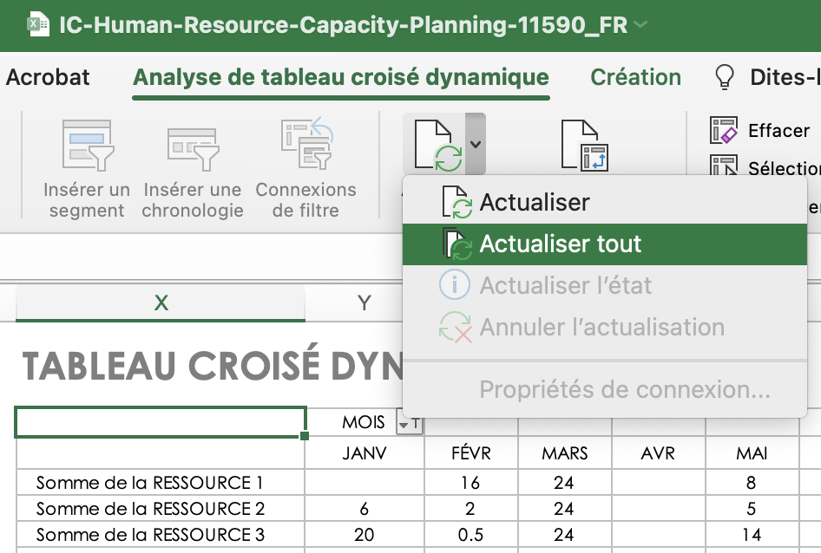
POUR RÉINITIALISER LES DONNÉES DU TABLEAU CROISÉ DYNAMIQUE, après la mise à jour des données, sélectionnez « Actualiser tout » dans le menu Actualiser de l’onglet « Analyse du tableau croisé dynamique ».
CLIQUER ICI POUR CRÉER DANS SMARTSHEET |  |  |  |  |  |  |  |  |  |  |  |  |  |  |  |  |  |  | TABLEAU CROISÉ DYNAMIQUE
 |  |  |  |  |  |  |  |  |  |  |  |  |  |  |  |  |  |  |  | MOIS
 |  |  |  |  |  |  |  |  |  |  |  |  |  |  |  |  |  |  |  | JANV | FÉVR | MARS | AVR | MAI | JUIN | JUILL | AOÛT | SEPT | OCT | NOV | DÉC | Total général
 |  |  |  |  |  |  |  |  |  |  |  |  |  |  |  |  |  |  | Somme de la RESSOURCE 1 |  | 16 | 24 |  | 8 |  | 8 |  |  |  |  |  | 56
 |  |  |  |  |  |  |  |  |  |  |  |  |  |  |  |  |  |  | Somme de la RESSOURCE 2 | 6 | 2 | 24 |  | 5 |  | 8 |  |  |  |  |  | 45
 |  |  |  |  |  |  |  |  |  |  |  |  |  |  |  |  |  |  | Somme de la RESSOURCE 3 | 20 | 0.5 | 24 |  | 14 |  |  | 10 |  |  |  |  | 68.5
 |  |  |  |  |  |  |  |  |  |  |  |  |  |  |  |  |  |  | Somme de la RESSOURCE 4 | 36 |  | 26 |  |  | 20 |  | 20 |  |  |  |  | 102
 |  |  |  |  |  |  |  |  |  |  |  |  |  |  |  |  |  |  | Somme de la RESSOURCE 5 | 3.5 |  | 4 |  |  | 20 |  |  | 10 |  | 20 |  | 57.5
 |  |  |  |  |  |  |  |  |  |  |  |  |  |  |  |  |  |  | Somme de la RESSOURCE 6 | 0.5 |  |  | 16 |  |  |  |  | 8 |  |  | 20 | 44.5
 |  |  |  |  |  |  |  |  |  |  |  |  |  |  |  |  |  |  | Somme de la RESSOURCE 7 | 20 |  | 24 | 16 |  | 24 |  |  |  | 8 |  |  | 92
 |  |  |  |  |  |  |  |  |  |  |  |  |  |  |  |  |  |  | Somme de la RESSOURCE 8 |  | 20 | 24 | 28 |  | 8 | 16 | 16 |  | 40 |  |  | 152
 |  |  |  |  |  |  |  |  |  |  |  |  |  |  |  |  |  |  | Somme de la RESSOURCE 9 |  | 8 | 24 | 8 |  |  |  |  | 16 | 8 | 8 |  | 72
 |  |  |  |  |  |  |  |  |  |  |  |  |  |  |  |  |  |  | Somme de la RESSOURCE 10 |  | 8 | 24 | 40 |  |  |  |  |  | 24 |  |  | 96
 |  |  |  |  |  |  |  |  |  |  |  |  |  |  |  |  |  |  | Somme de la RESSOURCE 11 |  | 8 | 24 | 40 |  |  |  |  |  | 40 |  |  | 112
 |  |  |  |  |  |  |  |  |  |  |  |  |  |  |  |  |  |  | Somme de la RESSOURCE 12 |  |  |  |  | 20 |  |  |  |  |  | 40 |  | 60

VIERGE - Capacités RH
MODÈLE DE PLANIFICATION DES CAPACITÉS EN RESSOURCES HUMAINES
Atteignez la cellule X33 pour accéder au TABLEAU CROISÉ DYNAMIQUE |  |  |  | Les HEURES DE TRAVAIL se remplissent automatiquement | RESSOURCES
NOM DE LA TÂCHE | DATE DE DÉBUT | DATE DE FIN | MOIS | HEURES DE TRAVAIL | RESSOURCE 1 | RESSOURCE 2 | RESSOURCE 3 | RESSOURCE 4 | RESSOURCE 5 | RESSOURCE 6 | RESSOURCE 7 | RESSOURCE 8 | RESSOURCE 9 | RESSOURCE 10 | RESSOURCE 11 | RESSOURCE 12 | <---Saisissez le nom ou l’ID du membre d’équipe
 |  |  |  | 0.00 |  |  |  |  |  |  |  |  |  |  |  |  | <---Saisissez les heures pour chaque ressource et chaque tâche | MOIS
 |  |  |  | 0.00 |  |  |  |  |  |  |  |  |  |  |  |  | * Le nombre total d’heures sera calculé | JANV
 |  |  |  | 0.00 |  |  |  |  |  |  |  |  |  |  |  |  | en HEURES DE TRAVAIL pour chaque tâche | FÉVR
 |  |  |  | 0.00 |  |  |  |  |  |  |  |  |  |  |  |  |  | MARS
 |  |  |  | 0.00 |  |  |  |  |  |  |  |  |  |  |  |  |  | AVR
 |  |  |  | 0.00 |  |  |  |  |  |  |  |  |  |  |  |  |  | MAI
 |  |  |  | 0.00 |  |  |  |  |  |  |  |  |  |  |  |  |  | JUIN
 |  |  |  | 0.00 |  |  |  |  |  |  |  |  |  |  |  |  |  | JUILL
 |  |  |  | 0.00 |  |  |  |  |  |  |  |  |  |  |  |  |  | AOÛT
 |  |  |  | 0.00 |  |  |  |  |  |  |  |  |  |  |  |  |  | SEPT
 |  |  |  | 0.00 |  |  |  |  |  |  |  |  |  |  |  |  |  | OCT
 |  |  |  | 0.00 |  |  |  |  |  |  |  |  |  |  |  |  |  | NOV
 |  |  |  | 0.00 |  |  |  |  |  |  |  |  |  |  |  |  |  | DÉC
 |  |  |  | 0.00
 |  |  |  | 0.00
 |  |  |  | 0.00
 |  |  |  | 0.00
 |  |  |  | 0.00
 |  |  |  | 0.00
 |  |  |  | 0.00
 |  |  |  | 0.00
 |  |  |  | 0.00
 |  |  |  | 0.00
 |  |  |  | 0.00
 |  |  |  | 0.00
 |  |  |  | 0.00
 |  |  |  | HEURES PAR RESSOURCE | 0.00 | 0.00 | 0.00 | 0.00 | 0.00 | 0.00 | 0.00 | 0.00 | 0.00 | 0.00 | 0.00 | 0.00

POUR RÉINITIALISER LES DONNÉES DU TABLEAU CROISÉ DYNAMIQUE, après la mise à jour des données, sélectionnez « Actualiser tout » dans le menu Actualiser de l’onglet « Analyse du tableau croisé dynamique ».
 |  |  |  |  |  |  |  |  |  |  |  |  |  |  |  |  |  |  | TABLEAU CROISÉ DYNAMIQUE
 |  |  |  |  |  |  |  |  |  |  |  |  |  |  |  |  |  |  |  | MOIS
 |  |  |  |  |  |  |  |  |  |  |  |  |  |  |  |  |  |  |  | (vide) | Total général
 |  |  |  |  |  |  |  |  |  |  |  |  |  |  |  |  |  |  | Somme de la RESSOURCE 1
 |  |  |  |  |  |  |  |  |  |  |  |  |  |  |  |  |  |  | Somme de la RESSOURCE 2
 |  |  |  |  |  |  |  |  |  |  |  |  |  |  |  |  |  |  | Somme de la RESSOURCE 3
 |  |  |  |  |  |  |  |  |  |  |  |  |  |  |  |  |  |  | Somme de la RESSOURCE 4
 |  |  |  |  |  |  |  |  |  |  |  |  |  |  |  |  |  |  | Somme de la RESSOURCE 5
 |  |  |  |  |  |  |  |  |  |  |  |  |  |  |  |  |  |  | Somme de la RESSOURCE 6
 |  |  |  |  |  |  |  |  |  |  |  |  |  |  |  |  |  |  | Somme de la RESSOURCE 7
 |  |  |  |  |  |  |  |  |  |  |  |  |  |  |  |  |  |  | Somme de la RESSOURCE 8
 |  |  |  |  |  |  |  |  |  |  |  |  |  |  |  |  |  |  | Somme de la RESSOURCE 9
 |  |  |  |  |  |  |  |  |  |  |  |  |  |  |  |  |  |  | Somme de la RESSOURCE 10
 |  |  |  |  |  |  |  |  |  |  |  |  |  |  |  |  |  |  | Somme de la RESSOURCE 11
 |  |  |  |  |  |  |  |  |  |  |  |  |  |  |  |  |  |  | Somme de la RESSOURCE 12

